Задание 1 ( автозаполнение )
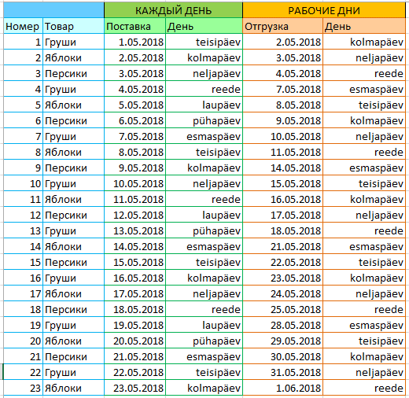

Оформите таблицу по образцу

1 - | С использованием автозаполнения заполните ячейки А3:А25 последовательными числами.
2 - | С использованием автозаполнения заполните ячейки С3:С25 последующими датами. Начальную дату выберите сами.
3 - | С использованием автозаполнения заполните ячейки D3:D25 последующими днями недели.
4 - | С использованием автозаполнения заполните ячейки Е3:Е25 последующими датами рабочих дней.
5- | С использованием автозаполнения заполните ячейки F3:F25 последующими рабочими днями недели.

 |  |  | Каждый день |  | Рабочие дни
 | Номер | Товар | Поставка | День | Отгрузка | День
 | 1 | Груши | 2018-05-01 | Вторник | 2018-05-02 | Среда
 | 2 | Яблоки | 2018-05-02 | Среда | 2018-05-03 | Четверг
 | 3 | Персики | 2018-05-03 | Четверг | 2018-05-04 | Пятница
 | 4 | Груши | 2018-05-04 | Пятница | 2018-05-07 | Понедельник
 | 5 | Яблоки | 2018-05-05 | Суббота | 2018-05-08 | Вторник
 | 6 | Персики | 2018-05-06 | Воскресение | 2018-05-09 | Среда
 | 7 | Груши | 2018-05-07 | Понедельник | 2018-05-10 | Четверг
 | 8 | Яблоки | 2018-05-08 | Вторник | 2018-05-11 | Пятница
 | 9 | Персики | 2018-05-09 | Среда | 2018-05-14 | Понедельник
 | 10 | Груши | 2018-05-10 | Четверг | 2018-05-15 | Вторник
 | 11 | Яблоки | 2018-05-11 | Пятница | 2018-05-16 | Среда
 | 12 | Персики | 2018-05-12 | Суббота | 2018-05-17 | Четверг
 | 13 | Груши | 2018-05-13 | Воскресение | 2018-05-18 | Пятница
 | 14 | Яблоки | 2018-05-14 | Понедельник | 2018-05-21 | Понедельник
 | 15 | Персики | 2018-05-15 | Вторник | 2018-05-22 | Вторник
 | 16 | Груши | 2018-05-16 | Среда | 2018-05-23 | Среда
 | 17 | Яблоки | 2018-05-17 | Четверг | 2018-05-24 | Четверг
 | 18 | Персики | 2018-05-18 | Пятница | 2018-05-25 | Пятница
 | 19 | Груши | 2018-05-19 | Суббота | 2018-05-28 | Понедельник
 | 20 | Яблоки | 2018-05-20 | Воскресение | 2018-05-29 | Вторник
 | 21 | Персики | 2018-05-21 | Понедельник | 2018-05-30 | Среда
 | 22 | Груши | 2018-05-22 | Вторник | 2018-05-31 | Четверг
 | 23 | Яблоки | 2018-05-23 | Среда | 2018-06-01 | Пятница

AutoFill (свои списки)
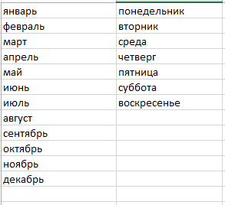
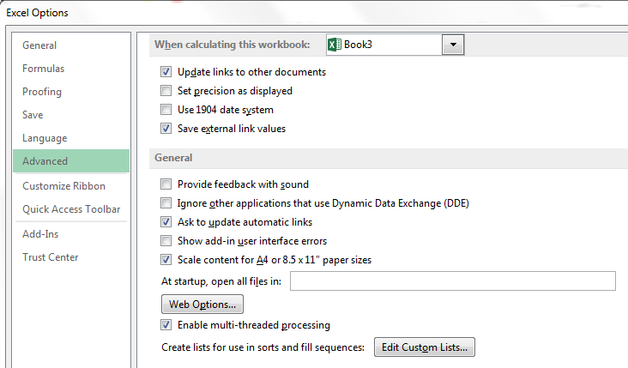
Январь | Понедельник
Февраль | вторник
Март | Среда
Апрель | Четверг
Май | Пятница
Июнь | Суббота
Июль | Воскресенье
Август
Сентябрь
Октябрь
Ноябрь
Декабрь

Создайте свои списки (месяцы и дни недели)

Flash Fill
Мгновенное заполнение (Flash Fill)
 |  |  |  | Приведите свои примеры
1 | Ulvi Aro | U.Aro
2 | Mihhail Aro | M.Aro |  |  | Krjutskova Veera | K. Veera | K.Veera@mail.ru
3 | Eve Kurm | E.Kurm |  |  | Fomkina Anna | F. Anna | F.Anna@mail.ru
4 | Maie Kurm | M.Kurm |  |  | Fomkin Igor | F. Igor | F.Igor@mail.ru
 |  |  |  |  | Senichev Ivan | S. Ivan | S.Ivan@mail.ru

 | anna.soo@ivkhk.ee | Anna Soo | a.soo@gmail.com
 | mark.kuuk@ivkhk.ee | Mark Kuuk | k.kuuk@gmail.com
 | anton.grid@ivkhk.ee | Anton Grid | on.grid@gmail.com

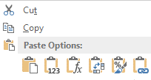

 |  |  | Transpose - транспонировать (переставлять)

 | Anna Soo | Mark Kuuk | Anton Grid

Format Cells Custom
Номер авто-мобиля | Фирма | Вид автомобиля | Средняя скорость на участке, км/час | Время прохождения участка, час | Время прохождения участка, мин | Длина участка, км
1 | Niva | Легковой | 187.50км/ч | 0.70ч. | 42 мин | 131.25 км | Выполните расчеты и предложите свои форматы
2 | Fiat | Грузовой | 70.90км/ч | 2.30ч. | 138 мин | 163.07 км
3 | Nissan | Легковой | 154.80км/ч | 4.30ч. | 258 мин | 665.64 км
4 | Nissan | Грузовой | 100.70км/ч | 9.00ч. | 540 мин | 906.30 км
5 | Fiat | Легковой | 150.40км/ч | 1.60ч. | 96 мин | 240.64 км | Примените форматы для дат
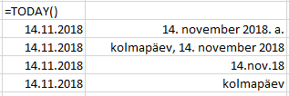
6 | Fiat | Грузовой | 90.40км/ч | 2.80ч. | 168 мин | 253.12 км
7 | Nissan | Легковой | 174.10км/ч | 3.60ч. | 216 мин | 626.76 км
8 | Volga | Грузовой | 90.50км/ч | 4.10ч. | 246 мин | 371.05 км
9 | Fiat | Легковой | 187.30км/ч | 4.50ч. | 270 мин | 842.85 км
10 | Nissan | Грузовой | 99.00км/ч | 3.50ч. | 210 мин | 346.50 км
11 | Fiat | Грузовой | 76.30км/ч | 1.90ч. | 114 мин | 144.97 км
12 | Nissan | Легковой | 107.27км/ч | 3.68ч. | 221 мин | 394.56 км
13 | Fiat | Грузовой | 104.19км/ч | 3.71ч. | 223 мин | 386.65 км
14 | Niva | Легковой | 101.12км/ч | 3.74ч. | 225 мин | 378.54 км |  | 2018-11-15
15 | Volga | Грузовой | 98.04км/ч | 3.78ч. | 227 мин | 370.23 км |  | 11/15/18
16 | Fiat | Легковой | 94.96км/ч | 3.81ч. | 229 мин | 361.73 км |  | 11/15/2018
17 | Fiat | Грузовой | 91.89км/ч | 3.84ч. | 231 мин | 353.01 км |  | 2018-11-15
18 | Nissan | Легковой | 88.81км/ч | 3.87ч. | 232 мин | 344.10 км
19 | Volga | Грузовой | 85.73км/ч | 3.91ч. | 234 мин | 334.99 км
20 | Fiat | Легковой | 82.66км/ч | 3.94ч. | 236 мин | 325.67 км
21 | Nissan | Грузовой | 79.58км/ч | 3.97ч. | 238 мин | 316.16 км
22 | Fiat | Грузовой | 76.51км/ч | 4.01ч. | 240 мин | 306.44 км
23 | Nissan | Легковой | 73.43км/ч | 4.04ч. | 242 мин | 296.52 км
24 | Nissan | Легковой | 70.33км/ч | 4.07ч. | 244 мин | 286.31 км
25 | Fiat | Грузовой | 67.26км/ч | 4.10ч. | 246 мин | 276.00 км
26 | Nissan | Легковой | 64.18км/ч | 4.14ч. | 248 мин | 265.48 км
27 | Nissan | Грузовой | 61.11км/ч | 4.17ч. | 250 мин | 254.77 км
28 | Fiat | Легковой | 58.03км/ч | 4.20ч. | 252 мин | 243.85 км
29 | Fiat | Грузовой | 54.96км/ч | 4.23ч. | 254 мин | 232.73 км
30 | Niva | Легковой | 51.89км/ч | 4.27ч. | 256 мин | 221.41 км
31 | Volga | Легковой | 48.81км/ч | 4.30ч. | 258 мин | 209.89 км
32 | Fiat | Легковой | 45.74км/ч | 4.33ч. | 260 мин | 198.17 км
33 | Nissan | Грузовой | 42.66км/ч | 4.37ч. | 262 мин | 186.24 км
34 | Fiat | Грузовой | 39.59км/ч | 4.40ч. | 264 мин | 174.12 км
35 | Nissan | Легковой | 36.51км/ч | 4.43ч. | 266 мин | 161.79 км
36 | Fiat | Грузовой | 33.44км/ч | 4.46ч. | 268 мин | 149.27 км
37 | Niva | Легковой | 30.37км/ч | 4.50ч. | 270 мин | 136.54 км
38 | Volga | Легковой | 27.29км/ч | 4.53ч. | 272 мин | 123.61 км
39 | Fiat | Легковой | 24.22км/ч | 4.56ч. | 274 мин | 110.48 км
40 | Fiat | Грузовой | 21.14км/ч | 4.59ч. | 276 мин | 97.15 км
41 | Nissan | Легковой | 18.07км/ч | 4.63ч. | 278 мин | 83.61 км
42 | Volga | Грузовой | 15.00км/ч | 4.66ч. | 280 мин | 69.88 км

Таблица 1
Поставки 2007 года |  |  |  |  |  |  | Оформите таблицу по образцу
Наименование товара | Код заказа | Количество | Стоимость | Скидка | Дата размещения | Дата исполнения | 1. Выровняйте по центру текст ячеек Е2:Е7.
Люкс | 41118300 | 6030684 | 1370610 | 0.0233 | 2018-05-31 | 2018-06-30 | 2. Выровняйте по правому краю текст ячейки А8.
Сливочный | 38900700 | 5705436 | 1296690 | 0.0232 | 2018-06-30 | 2018-07-31 | 3. Увеличьте отступ текста в ячейках А4, А6.
Мечта | 51105600 | 7495488 | 1703520 | 0.0162 | 2018-07-31 | 2018-08-31
Вечерний звон | 88410600 | 12966888 | 2947020 | 0.0426 | 2018-08-31 | 9/31/2018 | 4. Установите вертикальное выравнивание по середине для ячеек А2:G2.
Российский | 37507500 | 5501100 | 1250250 | 0.0372 | 9/31/2018 | 2018-10-31
Итого | >>>>>>>>> | 37699596 | 8568090 |  |  |  | 5. С использованием выравнивания заполните всю ячейку В8 введенным в нее символом.

 |  |  |  |  |  |  | 6. Установите перенос текста в ячейках А2:G2.

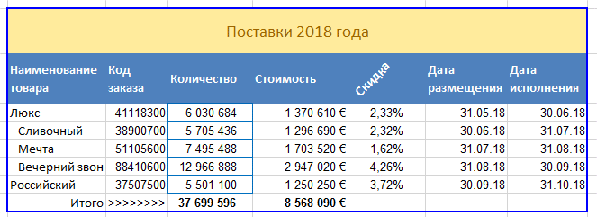
 |  |  |  |  |  |  | 7. Объедините ячейки А1:G1.
 |  |  |  |  |  |  | 8. Поверните на 45 градусов против часовой стрелки текст в ячейке Е2.

 |  |  |  |  |  |  | 9. Для ячеек С2:G7 установите границы.
 |  |  |  |  |  |  | 10. В ячейке C8 вычислите итоговое значения количества, применив функцию SUM (сумма)

 |  |  |  |  |  |  | 11. В ячейке D8 вычислите итоговое значения стоимости, применив функцию SUM (сумма)

